bugs
id | Заголовок | Предусловия | Шаги | Ожидаемый результат | Фактический результат | Окружение | Артефакты (скриншот, скринкаст, логи) | Критичночть | Приоритет
1 | Не корректные названия полей формы "Приютить питомца" | 1. Открыта страница http://130.193.37.179/app/pets | 1. Нажать ЛКМ на кнопку "Без дома" на карточке животного. | В открывшейся форме отобразились поля: 1. first name (введите Имя) 2. last name (введите Фамилию) 3. patronymic (введите Отчество) 4. phone number (+7 ваш номер) 5. email (your@Email.com) 6. comment (оставьте комментарий) | В открывшейся форме отобразились поля: 1. field.name (введите Имя) 2. field.name (введите Фамилию) 3. field.name ((введите Отчество) 4. field.name (+7 ваш номер) 5. field.name (your@Email.com) 6. Комментарий (оставьте комментарий) | windows 10 Pro для образовательных учреждений, Yandex браузер версия 21.11.4.730 | 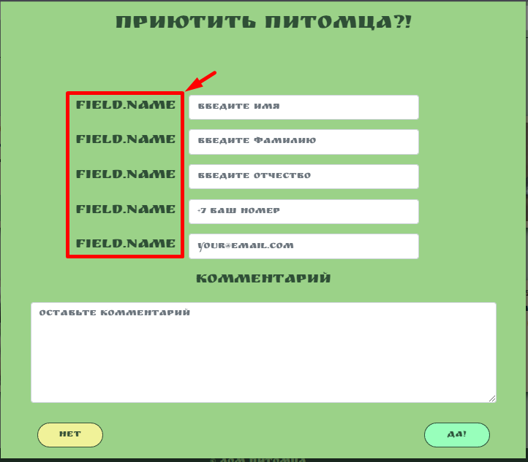 | Trivial | Low | https://nav4it.atlassian.net/browse/DOMPETS-2373?atlOrigin=eyJpIjoiNjkwZDJjMTM4Y2I1NGU2ZmFiOTA3NmVkNGU1MzE3NDgiLCJwIjoiaiJ9
2 | Не отправляется форма "Приютить питомца" | 1. Открыта страница http://130.193.37.179/app/pets | 1. Нажать ЛКМ на кнопку "Без дома" на карточке животного. 2. Заполнить поля анкеты тестовымиданными: (введите Имя)-Иван (введите Фамилию)-Иванов (введите Отчество)-Иванович (+7 ваш номер)- +79880000000 (your@email.com)- test@email.com (оставьте комментарий)-комментарий 3.Нажать ЛКМ кнопку "ДА" | Открылось окно с подтверждением | Ничеого на произошло | windows 10 Pro для образовательных учреждений, браузер Google Chrome Версия 97.0.4692.71 | https://drive.google.com/file/d/1-N2gjFEaFqYjT5w9FJl5OKFjhuYwNpRS/view?usp=sharing |  |  | https://nav4it.atlassian.net/browse/DOMPETS-2374?atlOrigin=eyJpIjoiYWFkMzJlZmQyMDY2NDZhNTg2ZDUwMDQ5ZDhmMjQ2OTkiLCJwIjoiaiJ9
3 | Не буквенные значения в поле "Имя" формы "Приютить питомца" | 1. Открыта страница http://130.193.37.179/app/pets | 1. Нажать ЛКМ на кнопку "Без дома" на карточке животного. 2. Заполнить поля анкеты (введите Имя)-123"@%^$ 3.Нажать ЛКМ кнопку "ДА" | Появилось предупреждение системы о не допустимом формате имени | Система приняла данные значения | windows 10 Pro для образовательных учреждений, Yandex браузер версия 21.11.4.730 | 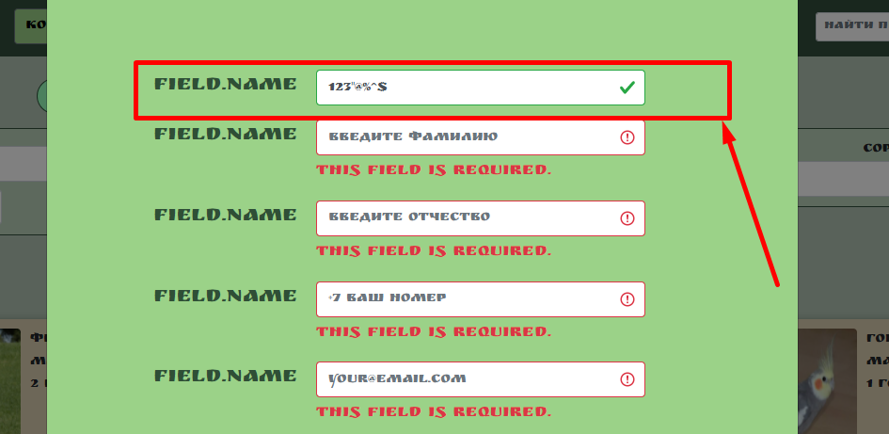 | Trivial | Low | https://nav4it.atlassian.net/browse/DOMPETS-2375?atlOrigin=eyJpIjoiM2Q4MGU1OGE4MTRmNGI3MmJlNjBiMDBlNzQ1MjAyOTEiLCJwIjoiaiJ9
4 | Вводятся не буквенные значения в поле "имя" | 1. Открыта страница http://130.193.37.179/app/pets |  |  |  | windows 10 Pro для образовательных учреждений, Yandex браузер версия 21.11.4.730 |  | Minor | Low
 | Вводятся не буквенные значения в поле "отчество" | 1. Открыта страница http://130.193.37.179/app/pets

